상품제안서
레트로 타포린 시장가방 大 (53*38*30cm), 특대형 핑크 | 상품코드: F28148

 |  |  |  |  |  |  | 02-412-0044 | www.easy1.co.kr
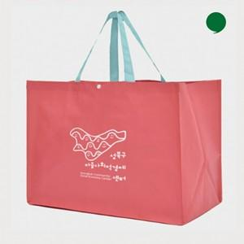

【상세/제작정보】 | <p><span style="font-size: 12pt;"><b>* 배송비- 한박스 80개 / 6000원별도</b></span></p>

【인쇄/포장옵션】 | 실크 / 포장불가능

【공급단가】 | 수량 | 200~ | 500~ | 1,000~ | 3,000~ | 5,000~
*VAT별도 | 단가 | 1,890원 | 1,820원 | 1,750원 | 1,680원 | 1,630원

【상품 URL】 | http://www.easy1.co.kr/src/goods_detail.php?gdno=28148

